💡 Aprende a usar
https://www.softexpert.com/pt-BR/ |  |  |  | Hoja de Evaluación de Proveedores

 |  | Comprenda el formulario de evaluación:

 |  | Tener una visibilidad completa del desempeño de sus proveedores es esencial para mantener el cumplimiento y la calidad de sus productos/servicios, así como una buena relación con estas empresas. Con esta lista de verificación, reduce los riesgos al comprender en detalle si las entregas de sus proveedores están de acuerdo con lo que requiere su empresa. Usar la hoja de evaluación es muy fácil: - En la pestaña "Identificación" debes introducir los datos de tus proveedores. - En la pestaña "Evaluación", debes evaluar el desempeño de cada proveedor de acuerdo a una serie de criterios, siguiendo las pautas de la pestaña. - En la pestaña "Acciones correctivas", debe incluir los aspectos que deben mejorarse en cada proveedor, qué se hará para lograr este objetivo y el plazo en el que se debe completar este proceso.

 |  | Optimice la gestión de proveedores con agilidad, cumplimiento y un 30% menos de riesgo. SoftExpert SLM automatiza procesos, califica socios, garantiza el cumplimiento y ofrece información en tiempo real.

 |  | Saber más →

 | 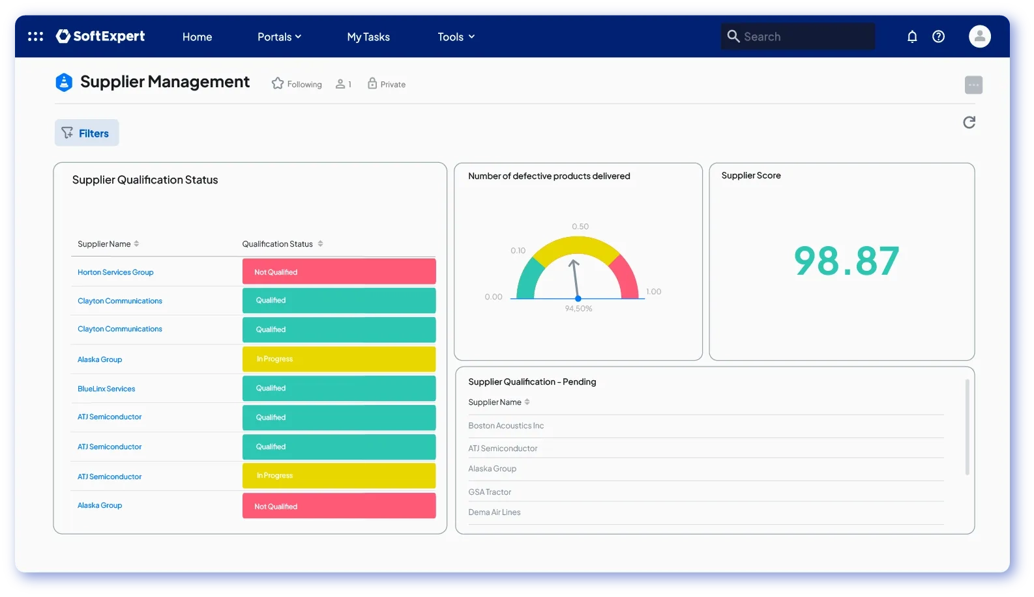 |  | Transforme su gestión de proveedores y aumente su eficiencia operativa con SoftExpert Supplier. Reúna información importante de sus proveedores en un solo lugar, clasifique a los proveedores en categorías y más.

 |  | Saber más →

